EXEMPLO 1
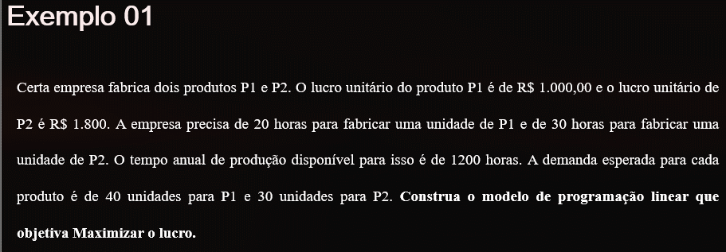

 | Objetivo |  | Restrições
 | Lucro (R$) | Tempo (horas) | Demanda (P1) | Demanda (P2)
Quantidade de P1 (x1) | 1000 | 20 | 1 | 0
Quantidade de P2 (x2) | 1800 | 30 | 0 | 1
 |  | <=1200 | <=40 | <=30

Equação de PL: |  |  |  | Função-objetivo |  |  |  |  | Restrições
 |  |  |  | Variáveis | x1 | x2 |  |  | Linha | x1 | x2 | LEE | LDE
Função objetivo | Max. L =1000*x1+1800*x2 |  |  | Coeficiente |  |  |  |  | 1
 |  |  |  |  |  |  |  |  | 2
Sujeito à | 20x1+30x2<=1200 |  |  |  |  |  |  |  | 3
 | x1<=40 |  |  |  |  |  | Resultados
 | x2<=30 |  |  |  |  |  | Variáveis | x1 | x2
 |  |  |  |  |  |  | Valor de Var
Não negatividade | x1=>0; x2=>0 |  |  |  |  |  | Valor de Z

EXEMPLO 2
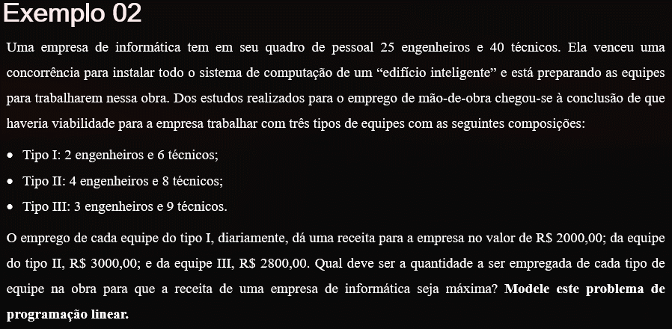

 | Objetivo | Restrições
 | Lucro (R$) | Engenheiro | Técnicos
Equipe I (x1) | 2000 | 2 | 6
Equipe II (x2) | 3000 | 4 | 8
Equipe III (x3) | 2800 | 3 | 9
 |  | <=25 | <=40

Equação de PL:

Função objetivo | Max. L =2000*x1+3000*x2+2800*x3

Sujeito à | 2x1+4x2+3x3<=25
 | 6x1+8x2+9x3<=40

Não negatividade | x1=>0; x2=>0; x3=>0

EXEMPLO 3
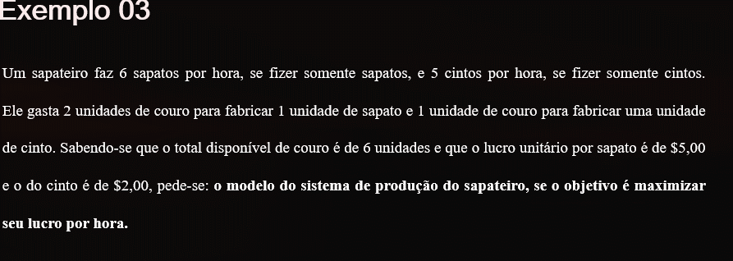

 | Objetivo |  | Restrições
 | Lucro (R$) | Tempo (min) | Couro
Quantidade de sapato(x1) | 5 | 10 | 2
Quantidade de cinto (x2) | 2 | 12 | 1
 |  | <=60 | <=6

Equação de PL:

Função objetivo | Max. L =5*x1+2*x2

Sujeito à | 10x1+12x2<=60
 | 2x1+1x2<=6

Não negatividade | x1=>0; x2=>0

EXEMPLO 4
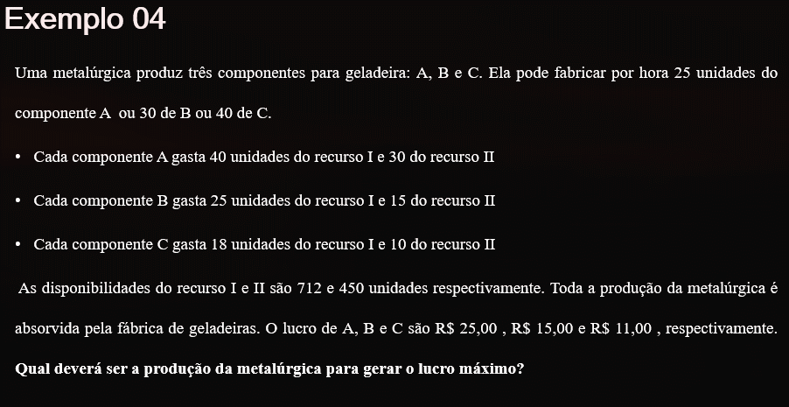

 | Lucro (R$) | Recurso I | Recurso II | Termpo (min)
Fabricar componente A (x1) | 25 | 40 | 30 | 25
Fabricar componente B (x2) | 15 | 25 | 15 | 30
Fabricar componente C (x3) | 11 | 18 | 10 | 40
 |  | <=712 | <=450 | <=60

Equação de PL:

Função objetivo | Max. Lucro: L = 25x1+15x2+11x3

Sujeito à | 40x1+25x2+18x3<=712
 | 30x1+15x2+10x3<=450
 | 25x1+30x2+40x3<=60

Não negatividade | x1>=0; x2=>0; x3>=0

EXEMPLO 5
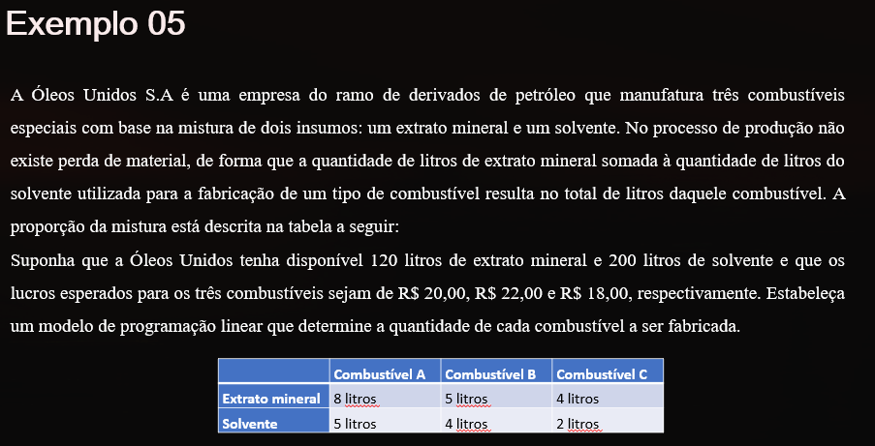

 | Lucro R$ | Extrato Mineral (litros) | Solvente (litros)
Produção do combustível A (x1) | 20 | 8 | 5
Produção do combustível B (x2) | 22 | 5 | 4
Produção do combustível C (x3) | 18 | 4 | 2
 |  | <=120 | <=200

Equação de PL:

Função objetivo | Max. Lucro: L = 20x1+22x2+18x3

Sujeito à | 8x1+5x2+4x3<=120
 | 5x1+4x2+2x3<=200

Não negatividade | x1>=0; x2=>0; x3>=0

EXEMPLO 6
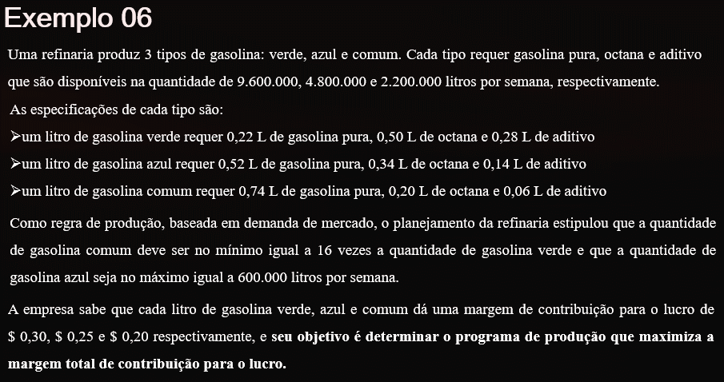

 | Lucro $ | Gasolina pura (litros) | Octana (litros) | Aditivo (litros) | Quantidade (litros) | Quantidade (litros)
Gasolina verde (x1) | 0.3 | 0.22 | 0.5 | 0.28
Gasolina azul (x2) | 0.25 | 0.52 | 0.34 | 0.14 |  | 1
Gasolina comum (x3) | 0.2 | 0.74 | 0.2 | 0.06 | 1
 |  | <=9 600 000 | <=4 800 000 | <= 2 200 000 | >=16x1 | >=600 000

Equação de PL:

Função objetivo | Max. Lucro: L = 0,3 x1+0,25 x2+0,2 x3

Sujeito à | 0,22 x1+0,52 x2+ 0,74 x3 <= 9 600 000
 | 0,5 x1+0,34 x2+ 0,2 x3 <= 4 800 000
 | 0,28 x1+0,14 x2+ 0,06 x3 <= 2 200 000
 | x3 => 16 x3
 | x2 => 600 000

Não negatividade | x1>=0; x2=>0; x3>=0

EXEMPLO 7
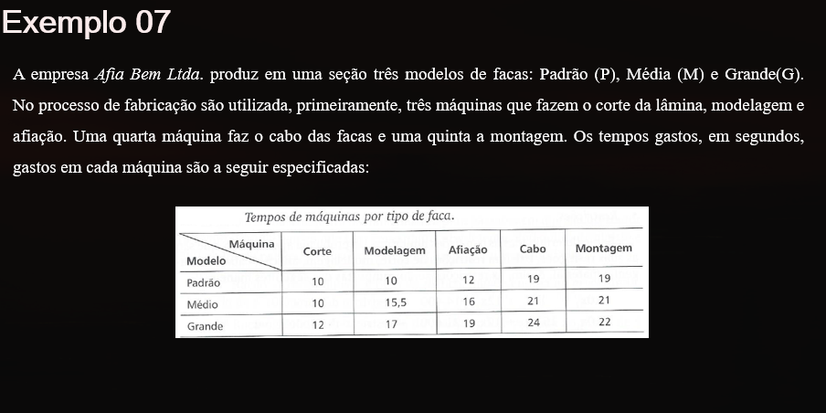
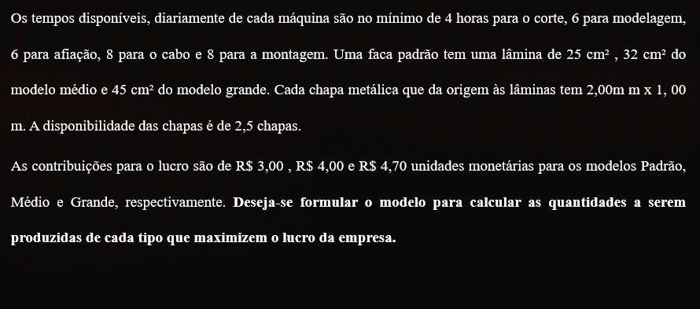

 | Lucro R$ | Corte - Tempo (s) | Modelagem - Tempo (s) | Afiação - Tempo (s) | Cabo - Tempo (s) | Montagem - Tempo (s) | Chapa (m²)
padrão (x1) | 3.2 | 10 | 10 | 12 | 19 | 19 | 25
média (x2) | 4 | 10 | 15.5 | 16 | 21 | 21 | 32
grande (x3) | 4.7 | 12 | 17 | 19 | 24 | 22 | 45
 |  | <= 14 400 | <= 21 600 | <= 21 601 | <= 28 800 | <= 28 801 | <= 50 000
 |  |  |  |  |  |  | Obs: 2,5 chapas sendo cada uma de 2 m²
Equação de PL:

Função objetivo | Max L =3,2x1+4x2+4,7x3

Sujeito à | 10x1+10x2+12x3<=14400
 | 10x1+15,5x2+17x3<=21600
 | 12x1+16x2+19x3<=21600
 | 19x1+21x2+24x3<=28800
 | 19x1+21x2+22x3<=28800
 | 25x1+32x2+45x3<=50000

Não negatividade | x1>=0; x2=>0; x3>=0

EXEMPLO 8
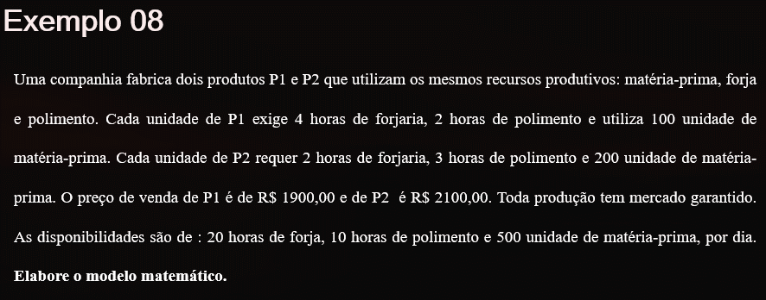

 | Lucro R$ | Forja - tempo (h) | Polimento - tempo (h) | Matéria prima
P1 (x1) | 1900 | 4 | 2 | 100
P2 (x2) | 2100 | 2 | 3 | 200
 |  | <= 20 | <= 10 | <= 500

Equação de PL:

Função objetivo | Max L = 1900 x1+2100 x2

Sujeito à | 4x1+ 2x2 <=20
 | 2x1+3x2 <=10
 | 100x1+200x2 <=500

Não negatividade | x1>=0; x2=>0

EXEMPLO 9
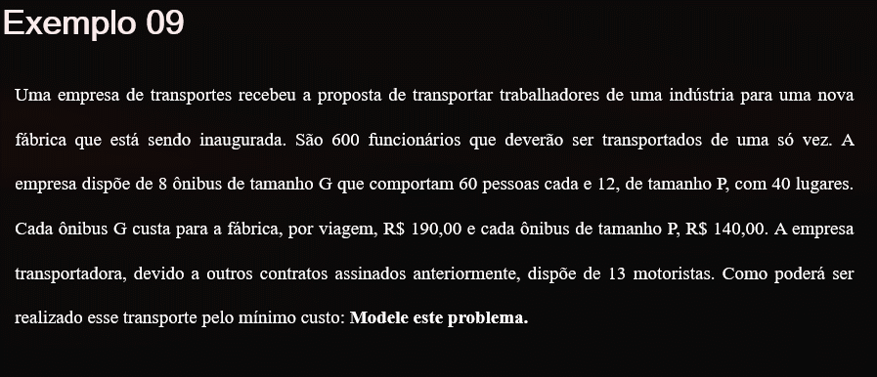

 | Min R$ | N° funcionários | Quantidade tamanho G | Quantidade tamanho P | Quantidade motorista
ônibus G (x1) | 190 | 60 | 1 |  | 1
ônibus P (x2) | 140 | 40 |  | 1 | 1
 |  | >= 600 | <= 8 | <=12 | <= 13

Equação de PL:

Função objetivo | Min C = 190 x1+140 x2

Sujeito à | 60x1+ 40x2=> 600
 | x1+<=8
 | x2+<=12
 | x1+ x2 <= 13

Não negatividade | x1>=0; x2=>0

EXEMPLO 10
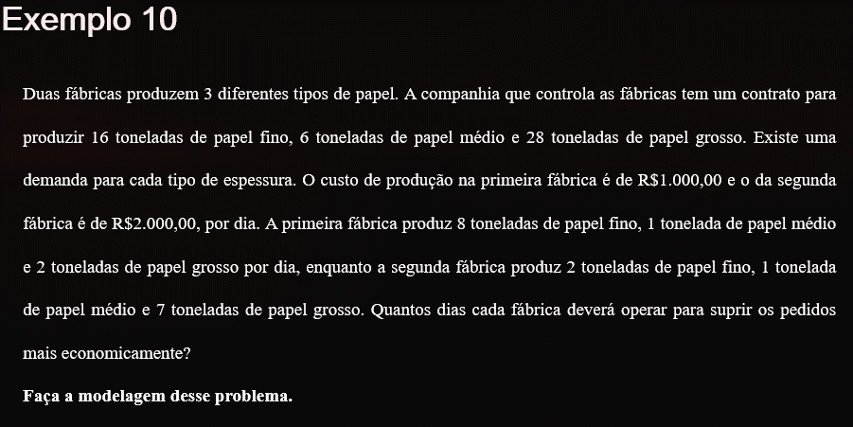

 | Min R$ | Papel fino | Papel Médio | Papel Grosso
Fábrica 1 (x1) | 1000 | 8 | 1 | 2
Fábrica 2 (x1) | 2000 | 2 | 1 | 7
 |  | <= 16 | <= 6 | <=28

Equação de PL:

Função objetivo | Min C = 1000 x1+2000 x2

Sujeito à | 8x1+2x2 <= 16
 | x1+x2 <=6
 | 2x1+7x2 <= 28

Não negatividade | x1>=0; x2=>0

